상품제안서
오투케어 헤드형 칫솔살균기 | 상품코드: F24738

 |  |  |  |  |  |  | 02-412-0044 | www.easy1.co.kr
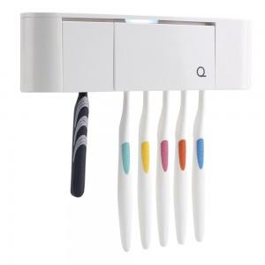

【상세/제작정보】 | 쿠팡 1위, 네이버 3위 판매력을 가진 제품입니다. 1카톤 입수량 30개 인쇄 1~3도 가능 선물 포장 가능

【인쇄/포장옵션】 | 실크 / 포장지포장

【공급단가】 | 수량 | 100~ | 300~ | 500~ | 1,000~ | 3,000~
*VAT별도 | 블랙 | 14,720원 | 14,180원 | 13,630원 | 13,090원 | 12,760원
 | 화이트 | 14,720원 | 14,180원 | 13,630원 | 13,090원 | 12,760원
 | 핑크 | 14,720원 | 14,180원 | 13,630원 | 13,090원 | 12,760원
 | 블루 | 14,720원 | 14,180원 | 13,630원 | 13,090원 | 12,760원

【상품 URL】 | https://dev.easy1.co.kr:443/src/goods_detail.php?gdno=24738

